ÍNDICE

BARÓMETRO DE LA ADMINISTRACIÓN ELECTRÓNICA EN LA C.A. DE EUSKADI -BEA-

ESTADÍSTICA OFICIAL. CÓDIGO DE OPERACIÓN: 222143
ÍNDICE

TAB.1.1.2. Establecimientos de 10 y más empleos que han utilizado la Administración Electrónica (*) por año en la C.A. de Euskadi. 2000-2022. (Abs. y %)

G.1.1.2. Establecimientos que han utilizado la Administración Electrónica. Total y 10 o más empleos. C.A. de Euskadi. 2000-2022. %
TAB.1.1.5. Establecimientos que han utilizado la Administración Electrónica (*) por tipo de administración y año en la C.A. de Euskadi. Total y 10 o más empleos. 2011-2022. (Abs. y %)

G.1.1.5.a Establecimientos que han utilizado la administración electrónica por tipo de administración y año. C.A. de Euskadi. 2011-2022.%
G.1.1.5.b Establecimientos de 10 o más empleos que han utilizado la administración electrónica por tipo de administración y año. C.A. de Euskadi. 2011-2022.%

BARÓMETRO E-ADMIN. G.1.1.2
IR A ÍNDICE

G.1.1.2. Establecimientos que han utilizado la Administración Electrónica. Total y 10 o más empleos. C.A. de Euskadi. 2000-2022. %

 | Fuente: EUSTAT. Encuesta sobre la Sociedad de la Información -ESI Administración-
 | (**) A partir de 2015 se incluyen los establecimientos que utilizan la Administración Electrónica vía terceros, y a partir de 2016 se cuentan, además, los que pueden no tener Internet
 | IR A TABLA ==>

 | Para más información: Eustat. ESI Administración
 |  | 2001 | 2002 | 2003 | 2004 | 2005 | 2006 | 2007 | 2008 | 2009 | 2010 | 2011 | 2012 | 2013 | 2014 | 2015 | 2016 | 2017 | 2018 | 2019 | 2020 | 2021 | 2022
 | Total de establecimientos. % | 10.4 | 15.1 | 16.1 | 20.5 | 23.8 | 27.5 | 35.1 | 41.6 | 43.0 | 44.7 | 47.2 | 50.3 | 54.5 | 57.0 | 71.8 | 87.8 | 91.0 | 93.0 | 93.5 | 92.1 | 94.3 | 97.7
 | Establecimientos de 10 o más empleos. % | 41.4 | 51.7 | 53.9 | 60.1 | 66.3 | 69.4 | 74.4 | 78.9 | 81.6 | 82.8 | 84.9 | 88.6 | 89.8 | 91.0 | 89.9 | 94.6 | 96.0 | 95.7 | 96.7 | 95.9 | 97.5 | 98.5

BARÓMETRO E-ADMIN. G.1.1.5
IR A ÍNDICE

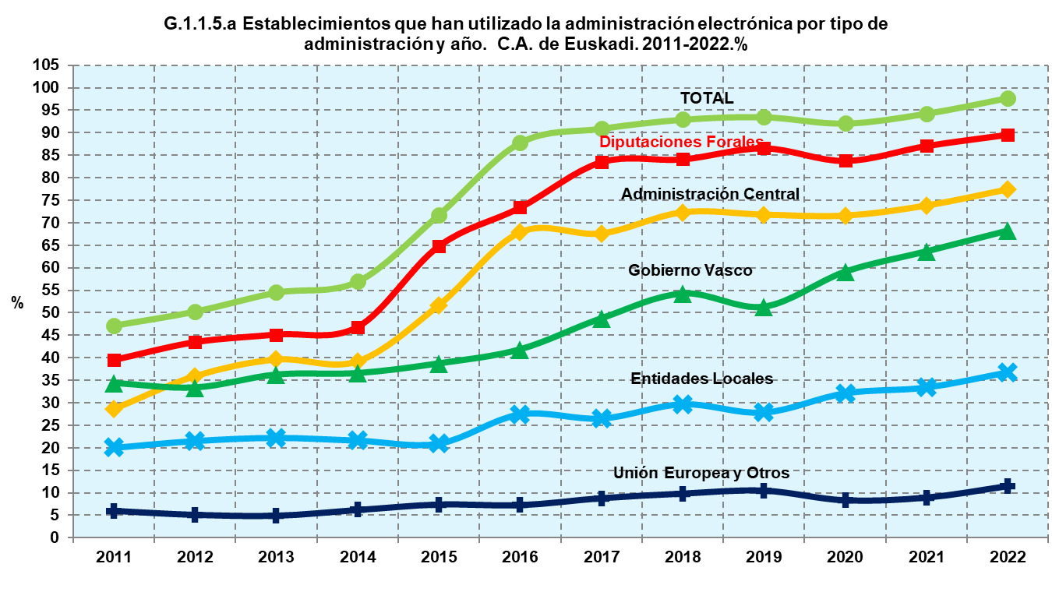

 |  | Establecimientos que utilizan la e-admin. Orden decrec | Total establecimientos
 |  |  | 2011 | 2012 | 2013 | 2014 | 2015 | 2016 | 2017 | 2018 | 2019 | 2020 | 2021 | 2022
 |  | TOTAL | 47.2 | 50.3 | 54.5 | 57.0 | 71.8 | 87.8 | 91.0 | 93.0 | 93.5 | 92.1 | 94.3 | 97.7
 |  | Diputaciones Forales | 39.4 | 43.4 | 45.1 | 46.8 | 64.8 | 73.4 | 83.5 | 84.1 | 86.6 | 83.8 | 87.1 | 89.6
 |  | Administración Central | 28.6 | 35.9 | 39.6 | 39.2 | 51.7 | 67.9 | 67.6 | 72.3 | 71.8 | 71.6 | 73.8 | 77.4
 |  | Gobierno Vasco | 34.3 | 33.3 | 36.2 | 36.5 | 38.7 | 41.8 | 48.7 | 54.2 | 51.3 | 59.1 | 63.6 | 68.2
 |  | Entidades Locales | 20.1 | 21.6 | 22.3 | 21.7 | 21.0 | 27.5 | 26.5 | 29.7 | 27.9 | 32.1 | 33.4 | 36.7
 |  | Unión Europea y Otros | 6.0 | 5.1 | 4.9 | 6.2 | 7.4 | 7.2 | 8.8 | 9.8 | 10.4 | 8.3 | 8.9 | 11.4

 |  | Establecimientos que utilizan la e-admin. | Establecimientos 10 o más
 |  |  | 2011 | 2012 | 2013 | 2014 | 2015 | 2016 | 2017 | 2018 | 2019 | 2020 | 2021 | 2022
 |  | TOTAL | 84.9 | 88.6 | 89.8 | 91.0 | 89.9 | 94.6 | 96.0 | 95.7 | 96.7 | 95.9 | 97.5 | 98.5
 |  | Diputaciones Forales | 75.6 | 77.8 | 78.8 | 77.3 | 80.3 | 80.5 | 86.1 | 85.1 | 86.7 | 85.8 | 88.5 | 88.6
 |  | Administración Central | 66.6 | 71.4 | 70.5 | 71.2 | 78.7 | 83.3 | 85.3 | 86.4 | 85.9 | 84.8 | 89.0 | 90.0
 |  | Gobierno Vasco | 68.5 | 68.5 | 71.5 | 70.9 | 68.7 | 71.0 | 75.4 | 76.3 | 76.4 | 78.6 | 83.2 | 83.2
 |  | Entidades Locales | 41.0 | 40.1 | 44.0 | 40.8 | 40.8 | 43.1 | 45.8 | 48.0 | 47.0 | 49.2 | 50.3 | 56.5
 |  | Unión Europea y Otros | 19.7 | 17.8 | 16.8 | 17.8 | 19.7 | 20.0 | 22.9 | 21.9 | 21.8 | 20.9 | 22.7 | 23.1

G.esie.3.a Evolución del número de establecimientos del sector primario y de los que han utilizado la Administración Electrónica. C.A. de Euskadi. 2000-2010.%
 | Evolución del número de establecimientos | Evolución de establecimientos que han utilizado la Administración Electrónica.
 | 0 | 0
 | 0 | 0
 | 0 | 0
 | 0 | 0
G.esie.3.b Evolución del número de establecimientos de 10 o más empleos y de los que han usado la Administración Electrónica. C.A. de Euskadi. 2000-2010.%
 | Evolución del número de establecimientos | Evolución de establecimientos que han utilizado la Administración Electrónica.
2003-2005 | -13.043478261 | 76
2005-2007 | 8.8888888889 | 29.545454545
2007-2008 | -32.653061224 | 38.596491228
Gráfico.1 Establecimientos que han utilizado la Administración Electrónica en el último año. Total y 10 o más empleos. C.A. de Euskadi. 2000-2010. %
 | Total de establecimientos % | Establecimientos de 10 o más empleos %
2003 | 0.96855983773 | 12.077294686
2005 | 1.7905413784 | 24.444444444
2007 | 3.0326362327 | 29.081632653
2008 | 5.1763299462 | 59.848484848
G.esie.3.a Evolución del número de establecimientos del sector primario y de los que han utilizado la Administración Electrónica. C.A. de Euskadi. 2000-2010.%
 | Evolución del número de establecimientos | Evolución de establecimientos que han utilizado la Administración Electrónica.
 | 0 | 0
 | 0 | 0
 | 0 | 0
 | 0 | 0
G.esie.3.b Evolución del número de establecimientos de 10 o más empleos y de los que han usado la Administración Electrónica. C.A. de Euskadi. 2000-2010.%
 | Evolución del número de establecimientos | Evolución de establecimientos que han utilizado la Administración Electrónica.
2003-2005 | -13.043478261 | 76
2005-2007 | 8.8888888889 | 29.545454545
2007-2008 | -32.653061224 | 38.596491228
Gráfico.1 Establecimientos que han utilizado la Administración Electrónica en el último año. Total y 10 o más empleos. C.A. de Euskadi. 2000-2010. %
 | Total de establecimientos % | Establecimientos de 10 o más empleos %
2003 | 0.96855983773 | 12.077294686
2005 | 1.7905413784 | 24.444444444
2007 | 3.0326362327 | 29.081632653
2008 | 5.1763299462 | 59.848484848
G.esie.3.a Evolución del número de establecimientos del sector primario y de los que han utilizado la Administración Electrónica. C.A. de Euskadi. 2000-2010.%
 | Evolución del número de establecimientos | Evolución de establecimientos que han utilizado la Administración Electrónica.
 | 0 | 0
 | 0 | 0
 | 0 | 0
 | 0 | 0
G.esie.3.b Evolución del número de establecimientos de 10 o más empleos y de los que han usado la Administración Electrónica. C.A. de Euskadi. 2000-2010.%
 | Evolución del número de establecimientos | Evolución de establecimientos que han utilizado la Administración Electrónica.
2003-2005 | -13.043478261 | 76
2005-2007 | 8.8888888889 | 29.545454545
2007-2008 | -32.653061224 | 38.596491228
Gráfico.1 Establecimientos que han utilizado la Administración Electrónica en el último año. Total y 10 o más empleos. C.A. de Euskadi. 2000-2010. %
 | Total de establecimientos % | Establecimientos de 10 o más empleos %
2003 | 0.96855983773 | 12.077294686
2005 | 1.7905413784 | 24.444444444
2007 | 3.0326362327 | 29.081632653
2008 | 5.1763299462 | 59.848484848
G.esie.3.a Evolución del número de establecimientos del sector primario y de los que han utilizado la Administración Electrónica. C.A. de Euskadi. 2000-2010.%
 | Evolución del número de establecimientos | Evolución de establecimientos que han utilizado la Administración Electrónica.
 | 0 | 0
 | 0 | 0
 | 0 | 0
 | 0 | 0
G.esie.3.b Evolución del número de establecimientos de 10 o más empleos y de los que han usado la Administración Electrónica. C.A. de Euskadi. 2000-2010.%
 | Evolución del número de establecimientos | Evolución de establecimientos que han utilizado la Administración Electrónica.
2003-2005 | -13.043478261 | 76
2005-2007 | 8.8888888889 | 29.545454545
2007-2008 | -32.653061224 | 38.596491228
Gráfico.1 Establecimientos que han utilizado la Administración Electrónica en el último año. Total y 10 o más empleos. C.A. de Euskadi. 2000-2010. %
 | Total de establecimientos % | Establecimientos de 10 o más empleos %
2003 | 0.96855983773 | 12.077294686
2005 | 1.7905413784 | 24.444444444
2007 | 3.0326362327 | 29.081632653
2008 | 5.1763299462 | 59.848484848
G.esie.3.a Evolución del número de establecimientos del sector primario y de los que han utilizado la Administración Electrónica. C.A. de Euskadi. 2000-2010.%
 | Evolución del número de establecimientos | Evolución de establecimientos que han utilizado la Administración Electrónica.
 | 0 | 0
 | 0 | 0
 | 0 | 0
 | 0 | 0
G.esie.3.b Evolución del número de establecimientos de 10 o más empleos y de los que han usado la Administración Electrónica. C.A. de Euskadi. 2000-2010.%
 | Evolución del número de establecimientos | Evolución de establecimientos que han utilizado la Administración Electrónica.
2003-2005 | -13.043478261 | 76
2005-2007 | 8.8888888889 | 29.545454545
2007-2008 | -32.653061224 | 38.596491228
Gráfico.1 Establecimientos que han utilizado la Administración Electrónica en el último año. Total y 10 o más empleos. C.A. de Euskadi. 2000-2010. %
 | Total de establecimientos % | Establecimientos de 10 o más empleos %
2003 | 0.96855983773 | 12.077294686
2005 | 1.7905413784 | 24.444444444
2007 | 3.0326362327 | 29.081632653
2008 | 5.1763299462 | 59.848484848

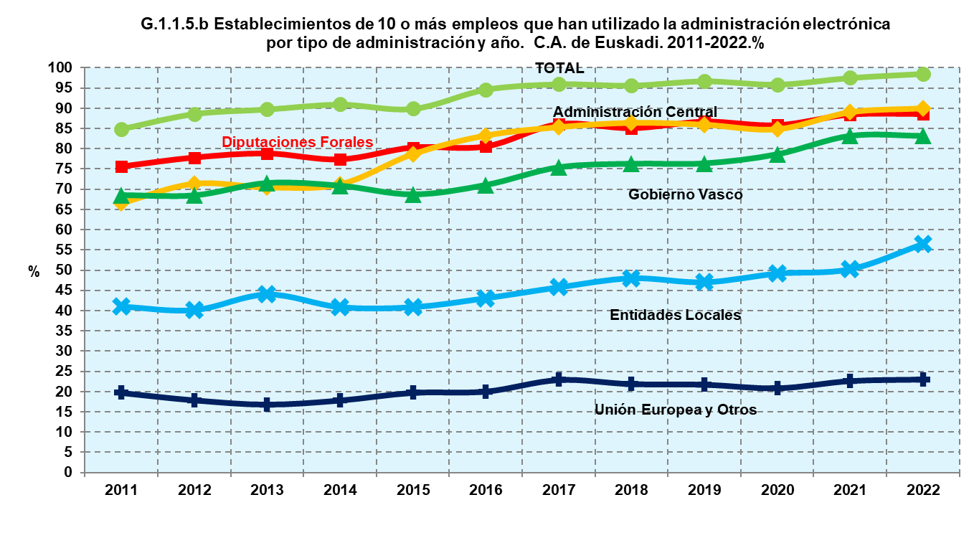

 | Fuente: EUSTAT. Encuesta sobre la Sociedad de la Información -ESI Administración-
 | IR A TABLA ==>

 | Para más información: Eustat. ESI Administración

